2021_01_data
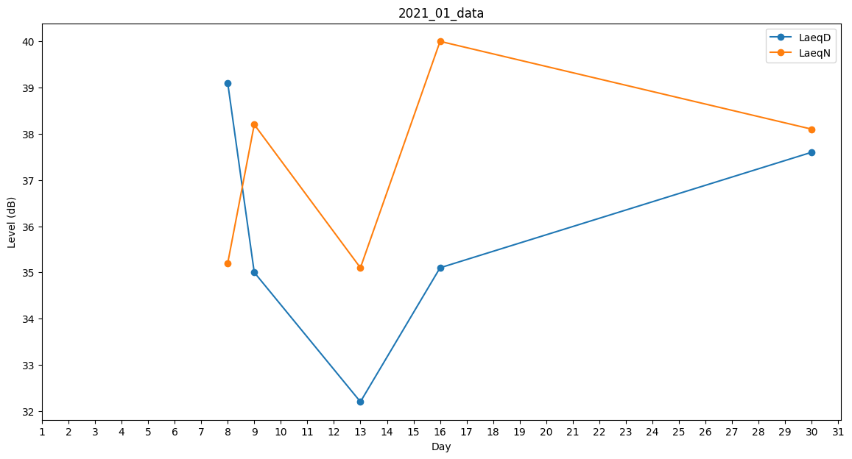
Day | LaeqD | LaeqN
1 | 0 | 0
2 | 0 | 0
3 | 0 | 0
4 | 0 | 0
5 | 0 | 0
6 | 0 | 0
7 | 36.3 | 0
8 | 39.1 | 35.2
9 | 35 | 38.2
10 | 37.4 | 0
11 | 35.2 | 0
12 | 0 | 0
13 | 32.2 | 35.1
14 | 32 | 0
15 | 34.8 | 0
16 | 35.1 | 40
17 | 32.2 | 0
18 | 0 | 0
19 | 0 | 0
20 | 0 | 0
21 | 0 | 0
22 | 0 | 0
23 | 38.6 | 0
24 | 0 | 0
25 | 0 | 0
26 | 0 | 0
27 | 39.1 | 0
28 | 32.2 | 0
29 | 38.1 | 0
30 | 37.6 | 38.1
31 | 35.1 | 0

